상품제안서
카프 블루투스 인바디 체중계 | 상품코드: S44447

 |  |  |  |  |  |  | 02-713-8555 | www.synergygift.co.kr
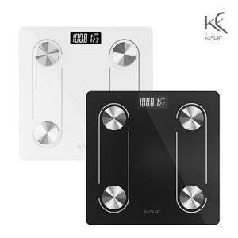

【상세/제작정보】

【인쇄/포장옵션】 | 실크 / 포장지포장

【공급단가】 | 수량 | 30~ | 100~ | 300~ | 1,000~ | 3,000~
*VAT별도 | 블랙 | 9,750원 | 9,250원 | 8,850원 | 8,500원 | 8,350원
 | 화이트(품절) | 9,750원 | 9,250원 | 8,850원 | 8,500원 | 8,350원

【상품 URL】 | https://www.synergygift.co.kr:443/src/goods_detail.php?gdno=44447

